Hinweise
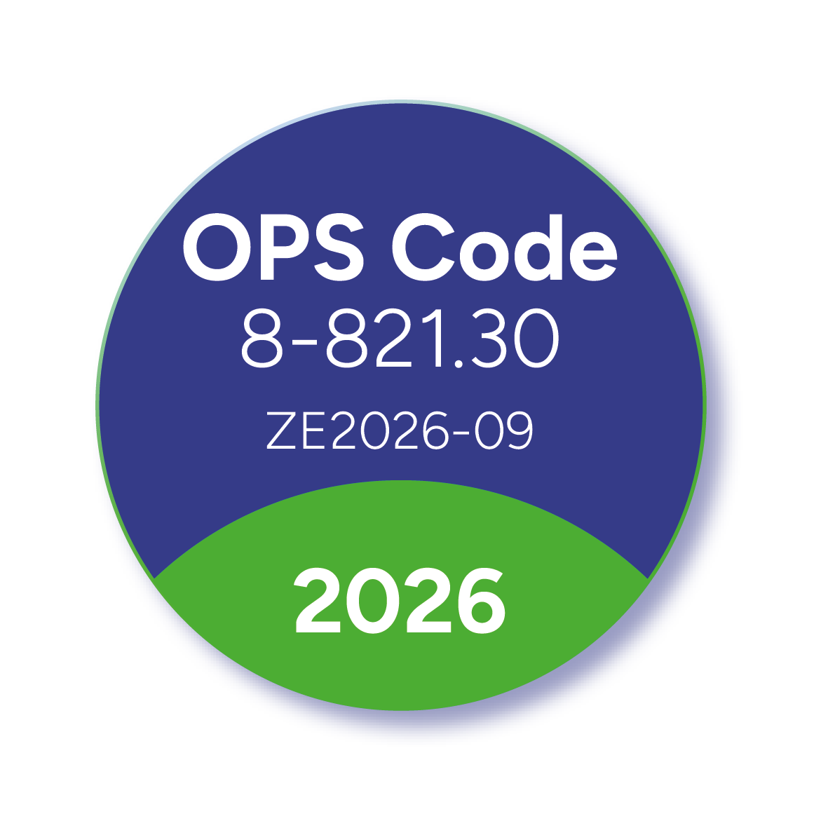
Kostenkalkulation der Hämoadsorption mit CytoSorb-Adsorbern zur Vorbereitung der Budgetverhandlung 2026
Stand: 11.12.2025

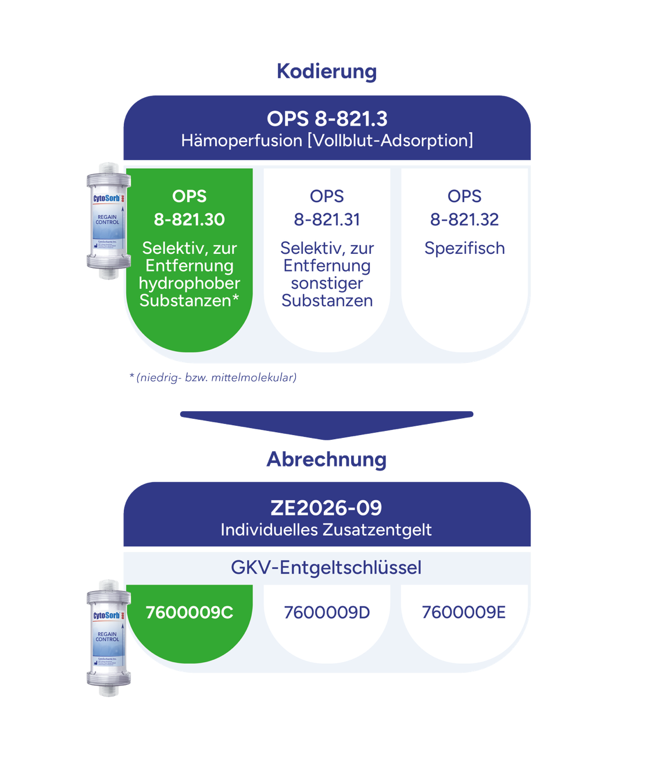
Kodierung / Abrechnung in Deutschland

Die Hämoadsorption mit CytoSorb-Adsorbern wird mit dem OPS-Code 8-821.30 „Hämoperfusion [Vollblut-Adsorption]: Selektiv, zur Entfernung hydrophober Substanzen (niedrig- und/oder mittelmolekular)“ kodiert - egal in welcher Konstellation diese eingesetzt werden.
Dieser Prozeduren-Code löst gem. Fallpauschalenkatalog 2026 das Zusatzentgelt ZE2026-09 "Hämoperfusion [Vollblut-Adsorption]" aus, welches jährlich mit den Krankenkassen verhandelt werden muss. Es gilt der GKV-Entgeltschlüssel 7600009C. Bisherige verhandelte Zusatzentgelte (z.B. ZE2025-09) können gemäß § 15 Abs. 2 Satz 3 KHEntgG bis zum Beginn des Wirksamwerdens der neuen Budgetvereinbarung der Höhe nach weiter abgerechnet werden.* Achtung: Für das ZE2026-09 sind 3 verschiedene Entgelte verhandelbar, die durch die OPS-Codes und GKV-Entgeltschlüssel unterschieden werden, siehe rechte Grafik. >>

Hinweise zur Nutzung dieses Dokumentes

Diese Kalkulationsvorlage soll Ihnen dabei behilflich sein, die Kosten für die Anwendung eines CytoSorb-Adsorbers zu berechnen, um Ihnen bei der Vorbereitung zur Verhandlung eines adäquaten Zusatzentgeltes zu helfen. Im Reiter "Anlage F InEK" wird automatisch die vom InEK vorgegebene Kalkulationstabelle ausgefüllt, die Sie als Grundlage für Ihre Zusatzentgeltverhandlung benötigen. Sie brauchen diese lediglich auszudrucken oder als pdf für die weitere Verwendung zu speichern.

Um die Kalkulation gemäß Ihrer individuellen Kosten anzupassen, können Sie einfach die orange hinterlegten Zellen bearbeiten. Die grau hinterlegten Zellen werden automatisch berechnet bzw. ändern sich nicht.
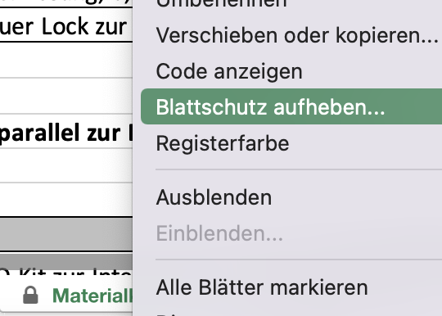
anpassbar | Bitte passen Sie auf dieser Seite sowie auf den nachfolgenden Reitern nur die orange hinterlegten Felder gemäß Ihrer individuellen Kosten bzw. Daten an.
automatisch | Die grau hinterlegten Felder werden automatisch berechnet.
 | Sollten Sie auch die Angaben in den grauen Zellen verändern wollen, dann klicken Sie bitte mit der rechten Maustaste auf den Reiter unten und klicken auf "Blattschutz aufheben". Ein Passwort ist nicht nötig. >>

Service & Kontakt

Rundum-Unterstützung
Allgemeine Informationen finden Sie unter https://cyto.news/kostenerstattung. Wir stellen Ihnen gern weiterführende Unterlagen zur optimalen Kodierung und Dokumentation der CytoSorb-Therapie, wie auch ausführliche Informationen zur aktuelle klinischen Evidenz zur Verfügung. Die wichtigsten Dokumente können Sie bequem auf unserer Website herunterladen: https://cyto.news/kostenerstattung. Sollte es Rückfragen seitens der Krankenkassen oder Medizinischen Dienste geben, so wenden Sie sich gern an uns.

Gern zeigen wir Ihnen auch mögliche ökonomische Vorteile (z.B. direkte Kosteneinsparungen über Kürzung der OP- und Verweildauer, Reduzierung von Blutprodukten oder zusätzliche Erlöse über eine Erhöhung der Kapazität), individuell an die Situation Ihrer Klinik angepasst, auf.

Webinar-Reihe "Medizincontrolling: Wissen kompakt"
Werfen Sie gern einen Blick auf die Themen unserer Webinar-Reihe "Medizincontrolling: Wissen kompakt", die wir in Kooperation mit der Rechtsanwaltskanzlei GreenbergTraurig für Sie online und kostenfrei veranstalten. Aktuelles aus der Gesundheitspolitik, Neuigkeiten aus der Rechtsprechung sowie konkrete Beispiele von Medizinprodukten erwarten Sie. Alle Termine, Themen & Registrierung finden Sie hier: cyto.news/medcon-events.

Kontakt
Nehmen Sie gern direkt Kontakt mit uns auf:
reimbursement@cytosorbents.com

Franziska Preißing
Senior Director Reimbursement Germany

CytoSorbents Europe GmbH

* Von 01.01.2017 bis 31.12.2023 galt der OPS-Code 8-821.2 "Adsorption hydrophober, niedrig- und mittelmolekularer Substanzen (inkl. Zytokine)". Der Codebereich für die Plasmapherese, Adsorption (bisher: Immunadsorption) und verwandte Verfahren (8-82) wurde -gültig seit 1.1.2024- umfassend umstrukturiert, um eine präzisere Abbildung und korrektere Verschlüsselung dieser Verfahren zu ermöglichen. Daher wird die Hämoadsorption mit CytoSorb seit 1.1.2024 mit dem neuen OPS Code 8-821.30 Hämoadsorption selektiv, zur Entfernung hydrophober Substanzen (niedrig- und/oder mittelmolekular) inkl.: Zytokin-Adsorption kodiert. Dieser ist der neuen Codegruppe 8-821.3 Hämoperfusion [Vollblut-Adsorption] zugeordnet. Der neue OPS-Code wird übergeleitet, so dass der ZE-Code gleichbleibt.

Laborkosten
CytoSorb-Therapie Kalkulation: Laborkosten

siehe "Kontrolle" bei Personalkosten, 3xpro 24h

bitte anpassen

Messung* | Kosten/Messung | Anzahl Messungen/Behandlung | Anzahl Behandlungen | Kosten
z.B. Zytokine (z.B. IL-6, IL-10), Myoglobin, Bilirubin, Ammoniak etc. | 25.00 € | 3 | 1 | 75.00 €
 |  |  |  | 75.00 €

*Je nach Indikation ist eine Messung der Substanz, die durch den CytoSorb-Adsorber entfernt werden soll, sinnvoll bzw. im Falle von Myoglobin und Bilirubin gar erforderlich. Ein besserer Nachweis der direkten Entfernung durch den Adsorber gelingt mit zusätzlichen Messungen nach dem Adsorber, die dann in Bezug zu dem systemischen Wert zum selben Zeitpunkt gesetzt werden. Eine direkte Bestimmung von Zytokinwerten ist nicht zwingend erforderlich, da bei entsprechendem klinischen Bild immer von einer Erhöhung der erheblich zur Symptomatik beitragenden Zytokine im Blut auszugehen ist. Die Diagnosestellung einer überschießenden Entzündungsreaktion, die den Einsatz von CytoSorb rechtfertigt, gelingt rein durch die Betrachtung des typischen klinischen Bildes und ggfs. unter Zuhilfenahme klassischer Laborparameter wie Leukozytenzahl, CRP und/oder PCT ausreichend gut.

Personalkosten
CytoSorb-Therapie Kalkulation: (ärztlicher) Personalaufwand
bitte anpassen

 |  |  |  |  |  | Kosten
 | Dauer [min] | Häufigkeit | Personen | Dauer gesamt [min] | Anzahl Behandlungen | pro Einheit | Gesamt
Anlage | 30 | 1 | 1 | 30 | 1 | 1.00 € | 30.00 €
Kontrolle | 5 | 3 | 1 | 15 | 1 | 1.00 € | 15.00 €
Entfernung | 15 | 1 | 1 | 15 | 1 | 1.00 € | 15.00 €
 |  |  |  | 60 |  |  | 60.00 €

Details:

Maßnahme |  | Detail |  |  | Dauer [Min] | Summe [Min]
Anlage | 1 | Material disponieren |  |  | 5 | 20
 | 2 | Hände desinfizieren, Einwirkzeit |  |  | 1
 | 3 | Material auspacken und konnektieren |  |  | 4
 | 4 | CytoSorb Adsorber füllen |  |  | 7
 | 5 | CytoSorb Adapter an Gerät anschließen |  |  | 3

Kontrolle | 6 | Gerinnung (ACT, PTT), Heparinisierung, ggf. Messung relevanter Substanzen (z.B. Zytokine (IL-6, IL-10), Bilirubin, Myoglobin, Ammoniak), alle 8h |  |  | 15 | 15

Ende | 7 | Spülen des CytoSorb Adsorber im Dialysekreislauf, 120ml |  |  | 15 | 15

 |  |  |  |  |  | 50

